配布用
４月 こんだてひょう
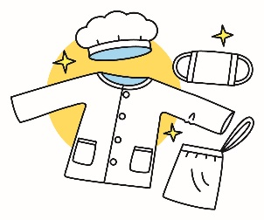
 |  | 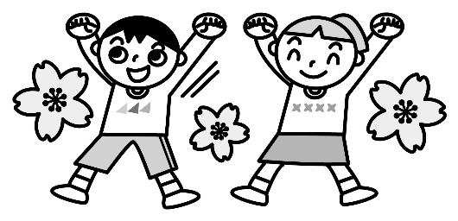 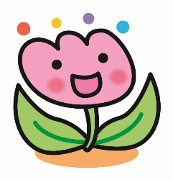
 |  |  | 給食の目標『正しい身じたくをしよう』 |  |  |  |  |  | 犬山市立楽田小学校

日 | 曜 | 献立名 | 主 な 材 料 と そ の 働 き
 |  |  | 赤 体をつくる |  |  | 緑 体の調子をととのえる |  | 黄 体を動かすエネルギーになる
 |  |  | １群 | ２群 |  | ３群 | ４群 | ５群 |  | ６群
 |  |  | 魚・肉・卵・大豆・大豆製品 | 牛乳・乳製品・小魚・海藻 |  | 緑黄色野菜 | その他の野菜・果物・きのこ | 米・パン・めん・いも・砂糖 |  | 油脂・種実
14 | 水 | せきはん ぎゅうにゅう |  | ぎゅうにゅう |  |  |  | せきはん
 |  | さばのしおやき | さば
 |  | こまつなのにびたし |  | しらす |  | こまつな にんじん | もやし | さとう
 |  | すましじる | とうふ かまぼこ | わかめ |  | にんじん | たまねぎ えのきたけ ねぎ
 |  | がまごおりみかんゼリー |  |  |  |  | みかん | さとう
15 | 木 | ごはん ぎゅうにゅう |  | ぎゅうにゅう |  |  |  | ごはん
 |  | マーボーどうふ | ぶたにく だいず とうふ みそ |  |  | にんじん | たまねぎ ねぎ しょうが にんにく | さとう でんぷん |  | ごまあぶら
 |  | ひじきいりあげぎょうざ | とりにく だいず | ひじき |  | にら | キャベツ たまねぎ | こむぎこ でんぷん さとう |  | あぶら
 |  | かんてんいりちゅうかサラダ | ハム | かんてん |  | にんじん | きゅうり コーン キャベツ | さとう |  | ごまあぶら
16 | 金 | ごはん ぎゅうにゅう |  | ぎゅうにゅう |  |  |  | ごはん
 |  | にくじゃが | ぶたにく |  |  | にんじん | たまねぎ こんにゃく グリンピース | じゃがいも さとう |  | あぶら
 |  | いわしのうめに | いわし |  |  |  | うめ しそ | さとう
 |  | キャベツのおかかあえ | かつおぶし |  |  | にんじん | キャベツ きゅうり
 |  | わかめふりかけ | かつおぶし | わかめ しらす |  |  | しそ | さとう |  | ごま
19 | 月 | むぎごはん ぎゅうにゅう |  | ぎゅうにゅう |  |  |  | むぎごはん
 |  | チキンとまめのカレー | とりにく だいず |  |  | にんじん | たまねぎ グリンピース | じゃがいも こめこ |  | あぶら
 |  | コールスローサラダ | ツナ |  |  | にんじん | キャベツ きゅうり コーン | さとう |  | あぶら
 |  | いちごのカップケーキ | とうにゅう |  |  |  | いちご | こめこ さとう |  | あぶら
20 | 火 | たけのこごはん ぎゅうにゅう | ツナ | ぎゅうにゅう |  |  | たけのこ しいたけ | ごはん さとう |  | あぶら
 |  | しろみざかなフリッター | たら | オキアミ あおさのり |  |  |  | こむぎこ でんぷん こめこ |  | あぶら
 |  | ほうれんそうのたくわんあえ |  |  |  | ほうれんそう | たくあんづけ |  |  | ごま
 |  | あいちけんさんあかもくいりつみれじる | とうふ たら | アカモク |  | にんじん | れんこん ねぎ はくさい えのきたけ | でんぷん
21 | 水 | ミルクロール ぎゅうにゅう |  | ぎゅうにゅう |  |  |  | ミルクロールパン
 |  | ハンバーグのケチャップソースかけ | とりにく ぶたにく |  |  |  | たまねぎ | こめこ さとう
 |  | ゆでブロッコリー |  |  |  | ブロッコリー
 |  | はるキャベツのスープﾟ | ベーコン |  |  | にんじん パセリ | キャベツ たまねぎ たけのこ
 |  | いちご＆マーガリン |  |  |  |  | いちご | さとう |  | マーガリン
22 | 木 | ごはん ぎゅうにゅう |  | ぎゅうにゅう |  |  |  | ごはん
 |  | ぎゅうどん | ぎゅうにく かまぼこ |  |  | にんじん | たまねぎ エリンギ こんにゃく グリンピース | さとう |  | あぶら
 |  | こまつなとじゃがいものみそしる | とうふ みそ あぶらあげ |  |  | こまつな | きりぼしだいこん | じゃがいも
 |  | オレンジ |  |  |  |  | オレンジ
 |  | ちゅうかめん ぎゅうにゅう |  | ぎゅうにゅう |  |  |  | ちゅうかめん
23 | 金 | みそラーメン | ぶたにく なると みそ |  |  | にんじん | はくさい たまねぎ もやし ねぎ しょうが にんにく きくらげ |  |  | あぶら
 |  | はるまき | ぶたにく |  |  | にんじん にら | キャベツ もやし エリンギ | こむぎこ でんぷん |  | ごまあぶら あぶら
 |  | きゅうりとかんてんのちゅうかあえ |  | かんてん |  |  | きゅうり | さとう |  | ごま ごまあぶら
26 | 月 | ごはん ぎゅうにゅう |  | ぎゅうにゅう |  |  |  | ごはん
 |  | とりのからあげ | とりにく |  |  |  | しょうが | でんぷん |  | あぶら
 |  | きりぼしだいこんのナムル | たまご |  |  |  | きりぼしだいこん きゅうり | さとう |  | ごま ごまあぶら
 |  | ちゅうかふうコーンスープ | ベーコン |  |  | にんじん パセリ | たまねぎ コーン きくらげ | でんぷん
28 | 水 | クロスロール ぎゅうにゅう |  | ぎゅうにゅう |  |  |  | クロスロールパン
 |  | ポークシチュー | ぶたにく |  |  | にんじん | たまねぎ グリンピース マッシュルーム | じゃがいも こめこ |  | あぶら
 |  | ひじきのマリネ | ツナ | ひじき |  |  | キャベツ きゅうり | さとう |  | あぶら
 |  | ヨーグルト |  | ヨーグルト
給食回数 １年生 ７回 ２～６年生 １０回

◇献立内容は変更することがあります。 |  |  |  |  | 毎月１９日は「食育の日」です。毎月、季節の食材を使い、地産地消を意識した献立を作成します。今月は、20日に、 愛知県でとれたアカモクという海そうを入れた、つみれ団子を使います。 ★給食がない日・・・２７日（火）校外学習、３０日（木）校外学習予備日
◇食べものは、体の中のはたらきによって３つの仲間にわけられます。
◇汁もののだしには、煮干しやむろあじ、こんぶなどを使用しています。

